Bitacora
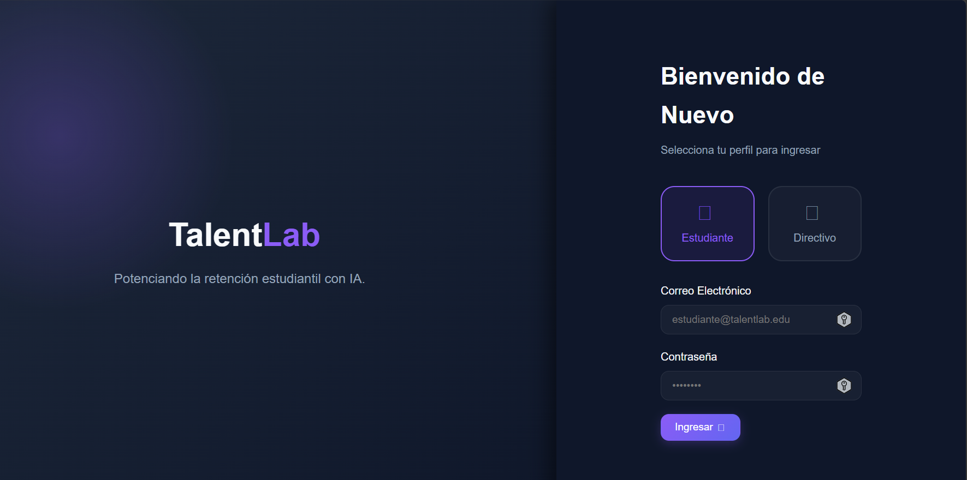 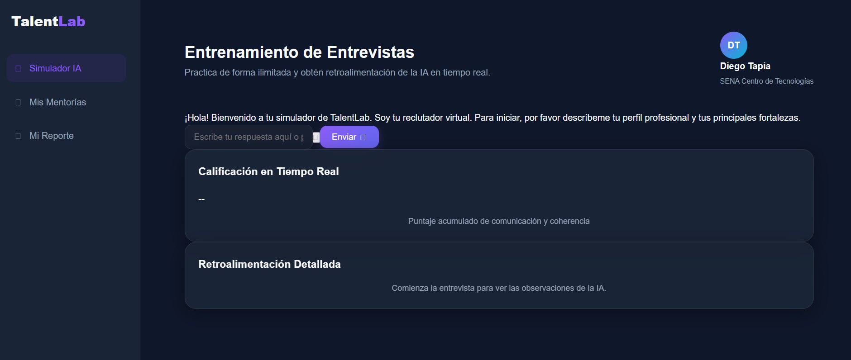 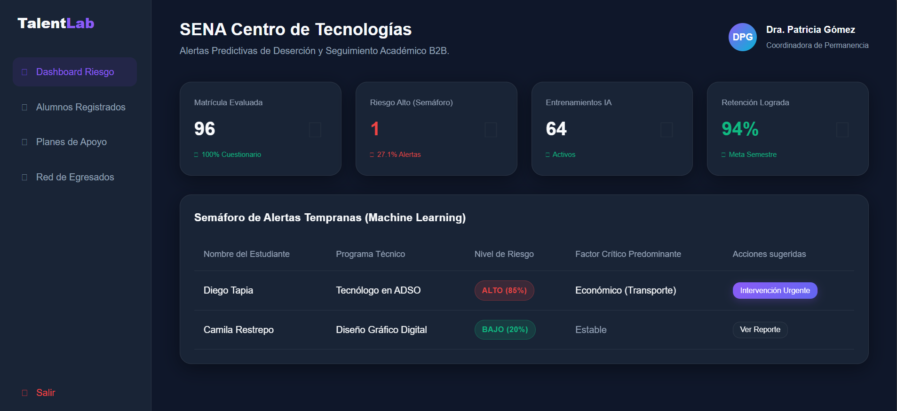
 |  |  |  |  |  |  | Código: GFPI-F-147
 |  |  |  |  |  |  | Versión: 05
PROCESO
GESTIÓN DE FORMACIÓN PROFESIONAL INTEGRAL
NOMBRE DEL FORMATO
FORMATO BITÁCORA DE SEGUIMIENTO ETAPA PRODUCTIVA
CLASIFICACIÓN DE LA INFORMACIÓN
Pública | FALSE |  | Pública Clasificada |  | FALSE | Pública Reservada | TRUE

Bitácora N° |  |  | Período a reportar
1 |  |  | 12/06/2026 hasta 12/07/2026

Datos del aprendiz
Nombre completo del aprendiz |  |  | Tipo de documento | Número de identificación |  | Contacto telefónico
Diego Alfonso Tapia Salazar |  |  | Cedula de ciudadania | 1030594222 |  | 3106192125
Correo electrónico institucional |  |  | Correo electrónico personal |  |  | Dirección de residencia
diegoa_tapias@soy.sena.edu.co |  |  | diegotapia.s@hotmail.com |  |  | Cra 80 D #7B 83 Torre 2 Apto 604
Número de grupo |  |  | Modalidad de formación |  |  | Programa de formación
2996897 |  |  | Tecnólogo |  |  | Análisis y Desarrollo de Software
Modalidad de ejecución de la etapa productiva (presencial o virtual) |  |  | ¿Realiza la etapa productiva con una entidad u organización en el exterior? (si o no) |  |  | País donde realiza la etapa productiva
Presencial |  |  | No |  |  | Colombia

Datos del ente co-formador
Nombre de la entidad, empresa, institución u organización donde está realizando la etapa productiva |  |  |  | NIT |  | Dirección de la entidad, empresa, institución u organización
Servicio Nacional de Aprendizaje - SENA |  |  |  | 899.999.034-01 |  | Carrera 13 # 65 - 10 Centro de Servicios Financieros

Datos de la persona encargada del proceso formativo del aprendiz en la entidad co-formadora
Nombre completo del ente co-formador (Jefe inmediato/Supervisor) |  |  | Cargo del ente co-formador |  | Contacto telefónico del ente co-formador | Correo electrónico del ente co-formador
John Fernando Mendez Medina |  |  | Instructor acompañamiento etapa productiva |  | 3124117048 | jfmendez@sena.edu.co

Datos del instructor de seguimiento
Nombre completo del instructor de seguimiento |  |  |  |  | Correo electrónico del instructor de seguimiento
SERGIO ANDRES TORRES MARTINEZ |  |  |  |  | satorres@sena.edu.co / storres@timespanish.com

Seleccione con una "X" la alternativa de etapa productiva que está realizando
Alternativa de etapa productiva | Marque con una X |  |  |  | Alternativa de etapa productiva | Marquen con una X
Contrato de aprendizaje |  |  |  |  | Monitoria

 |  |  |  |  | Proyecto productivo | X

Contrato de vínculo formativo |  |  |  |  | Vínculo laboral

Descripción de las actividades realizadas
Descripción de la actividad (Ingrese cuantas filas sean necesarias) |  | Competencias del programa de formación aplicadas en el desarrollo de la actividad |  | Fecha de inicio (dd/mm/aa) | Fecha de fin (dd/mm/aa) | Evidencia de cumplimiento (Indique si corresponde a un documento, proceso, producto, entregable u otro) En anexo puede fortalecer la evidencia si es el caso. | Observaciones, inasistencias, dificultades presentadas, y/o comentarios realizados por el aprendiz y/o jefe inmediato

Finalización del Estudio de Mercado (estrategias de promoción, comunicación, servicio y presupuesto de marketing). En el prototipo, se implementó el enrutamiento dinámico en React Router para restringir páginas privadas e inicio del diseño visual de la interfaz del Simulador de Entrevistas. |  | 38392 - Establecer requisitos de la solución de software de acuerdo con estándares y procedimiento técnico |  | 2026-07-07 | 2026-07-14 | Documento Proyecto Talent Lab: Estudio de Mercado Planeación Stack del prototipo | Se estructuró la estrategia comercial de TalentLab con un presupuesto de mercadeo de COP $7,340,000 para el Año 1. En el desarrollo técnico, se y estructuró y validó el paso de rutas protegidas del frontend en React y el diseño visual responsive fue completado de forma satisfactoria, sin demoras.

Desarrollo del Estudio Técnico, definiendo el alcance del MVP (módulos de semáforo e IA) y la Ficha Técnica del software. En el prototipo, se codificaron los endpoints de autenticación y registro en FastAPI y se configuró la conexión inicial a PostgreSQL (Supabase) con políticas RLS. |  | 38368 - Desarrollar la solución de software de acuerdo con el diseño y metodologías de desarrollo |  | 2026-07-14 | 2026-07-21 | Documento Proyecto Talent Lab: Estudio Técnico Planeación Stack del prototipo | Se unificó la ficha técnica determinando versiones de software (React 18.2, FastAPI 0.100). En el prototipo, se superó el bloqueo de conexión mediante la correcta configuración de variables de entorno y se validó el registro de usuarios de prueba en la base de datos de Supabase.

Redacción del Proceso de Producción del software, estimación de tiempos operativos y diseño del diagrama de flujo. En el prototipo, se implementó la lógica en Python (FastAPI) para el procesamiento de alertas del semáforo predictivo y se diseñó el dashboard en React para la visualización docente. |  | 38362 - Diseñar la solución de software de acuerdo con procedimientos y requisitos técnicos |  | 2026-07-21 | 2026-07-28 | Documento Proyecto Talent Lab: Estudio Técnico - Descripción del proceso | Se estructuró el flujograma de procesos en Mermaid.js definiendo tiempos de soporte (SLA). En el prototipo, se realizaron pruebas de consumo del endpoint del semáforo, logrando mostrar alertas de riesgo estudiantil (semáforo verde/amarillo/rojo) en la interfaz gráfica local.

Determinación de la ubicación de la oficina en Chapinero, cumplimiento del POT y cuantificación de requerimientos de mobiliario, hardware e insumos cloud. En el prototipo, se integró el motor de Inteligencia Artificial (API de OpenAI) en el backend de FastAPI para procesar el análisis de entrevistas. |  | 38362 - Diseñar la solución de software de acuerdo con procedimientos y requisitos técnicos |  | 2026-07-28 | 2026-08-04 | Documento Proyecto Talent Lab: Estudio Técnico - Localización del proyecto y requerimientos | Se definieron costos de inversión física (COP $14,350,000 en equipos y muebles) e insumos cloud. En el prototipo, se realizaron pruebas con la API de OpenAI, logrando obtener análisis semánticos correctos de las entrevistas simuladas, con tiempos de respuesta bajo.

Elaboración del Estudio Organizacional, definiendo Misión, Visión y la Matriz DOFA cruzada de los 9 cuadrantes. En el prototipo, se configuraron políticas de seguridad CORS, optimización de caché en React y pruebas de integración completas entre el cliente y el servidor backend. |  | 38363 - Diseñar la solución de software de acuerdo con procedimientos y requisitos técnicos |  | 2026-08-04 | 2026-08-11 | Documento Proyecto Talent Lab: Estudio organizacional - Mision, Vision y Análisis DOFA | Se estructuraron las estrategias cruzadas (FO, DO, FA, DA) para la presentación institucional. En el prototipo, las pruebas de integración local fueron exitosas, confirmando que la base de datos Supabase aísla de forma segura la información de cada institución educativa.

Decreto 055 de 2015, por el cual se reglamenta la afiliación de estudiantes al Sistema General de Riesgos Laborales y se dictan otras disposiciones
Este espacio debe ser siempre diligenciado.
Artículo 11. Obligaciones de la institución de educación. Corresponde a las instituciones de educación a las que pertenezcan los estudiantes, que deban ser afiliados al Sistema General de Riesgos Laborales de conformidad con el presente decreto:

1. Revisar periódicamente que el estudiante en práctica desarrolle labores relacionadas exclusivamente con su programa de formación o educación, que ameritaron su afiliación al Sistema General de Riesgos Laborales.
2. Verificar que el espacio de práctica cuente con los elementos de protección personal apropiados según el riesgo ocupacional.
¿El aprendiz se encuentra afiliado a la ARL? | Indique el nivel de riesgo actual |  | ¿El nivel de riesgo de la ARL corresponde a las actividades que desarrolla el aprendiz en la empresa? |  | Si | ¿El aprendiz cuenta con los elementos de protección personal (EPP), requeridos para desarrollar su etapa productiva? | SI
Si | 2

Aprendiz: recuerde diligenciar completamente el formato de bitácora y entregarlo o cargarlo al espacio asignado para este

 |  |  |  |  |  | 12-Jul-26
Firma del aprendiz |  |  |  |  |  | Fecha entrega bitácora

 | Firma del instructor de seguimiento |  |  |  |  | Firma del ente co-formador

Nota: Con el diligenciamiento de este formato autorizo al SENA para la recolección y tratamiento de mis datos personales, conforme a la política de datos personales de la entidad GOR-POL-006. Entiendo que los datos serán objeto de recolección, almacenamiento, uso, circulación, supresión, transferencia, transmisión, cesión y todo el tratamiento, realizados por el SENA.

Anexo: Es opcional relacionar evidencia fotográfica de las actividades desarrolladas
(No aplica documentos de la empresa u otros aspectos sensibles)

